MS1-2 (PAGE #1 KERTAS PINK)
 |  |  |  | Am 18.Pin 4/94
 |  |  |  | Format KW-11

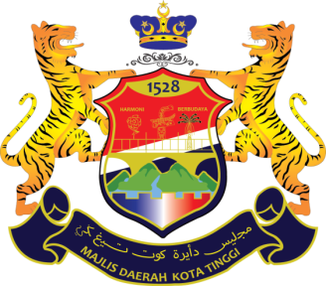

MAJLIS DAERAH KOTA TINGGI

BORANG TUNTUTAN ELAUN BERTUGAS RASMI DALAM NEGERI
BAGI BULAN FEBRUARI TAHUN 2022

MAKLUMAT PEGAWAI
Nama (Huruf Besar) :
No. Kad Pengenalan :
Jawatan :
Gred :
No. Akaun Bank :
Nama Bank :
No. Telefon :
Kenderaan Kereta / Motosikal | Jenis/ Model: | :
 | No. Pendaftaran: | :

Alamat Pejabat/Pejabat Cawangan
Alamat Rumah

KENYATAAN TUNTUTAN

Tarikh | Waktu |  | Butiran Tuntutan | Jarak (km)
 | Bertolak | Sampai
2022-04-20 | 7:30:00 | 12:00:00 | MESYUARAT PELAPORAN PELAKSANAAN PRE IHSAN JOHOR 3.0 BIL 2 (MDKT/JK/KPKT (BP1)/2022/06 PEJABAT - PEJABAT PNJ, BANGUNAN DATO ABD RAHMAN ANDAK - PEJABAT | 96

JUMLAH |  |  |  | 96

* Sila tambah ruangan jika tidak mencukupi. *Ruangan ini diisi oleh pegawai yang layak membuat tuntutan perjalanan di bawah PP WP1.6. * Pegawai perlu menyatakan dengan jelas butiran tuntutan di kenyataan tuntutan seperti berikut: Perjalanan pergi dan pulang: 1. Lokasi tempat bertolak. 2. Lokasi tempat dituju. 3. Tujuan perjalanan. 4. Lain-lain tuntutan (sekiranya ada): a) Caj/bayaran parkir; b) Caj/bayaran tol sekiranya ada; c) Elaun makan/harian sekiranya ada; d) Tuntutan hotel/lojing sekiranya ada; dan/atau e) Lain-lain tuntutan sekiranya ada. 5. Kiraan kilometer (minimum tuntutan pergi balik 1km) boleh berdasarkan: a) Annexure 1; b) Google Maps perlu dilampirkan;

